Chi tiết địa chất
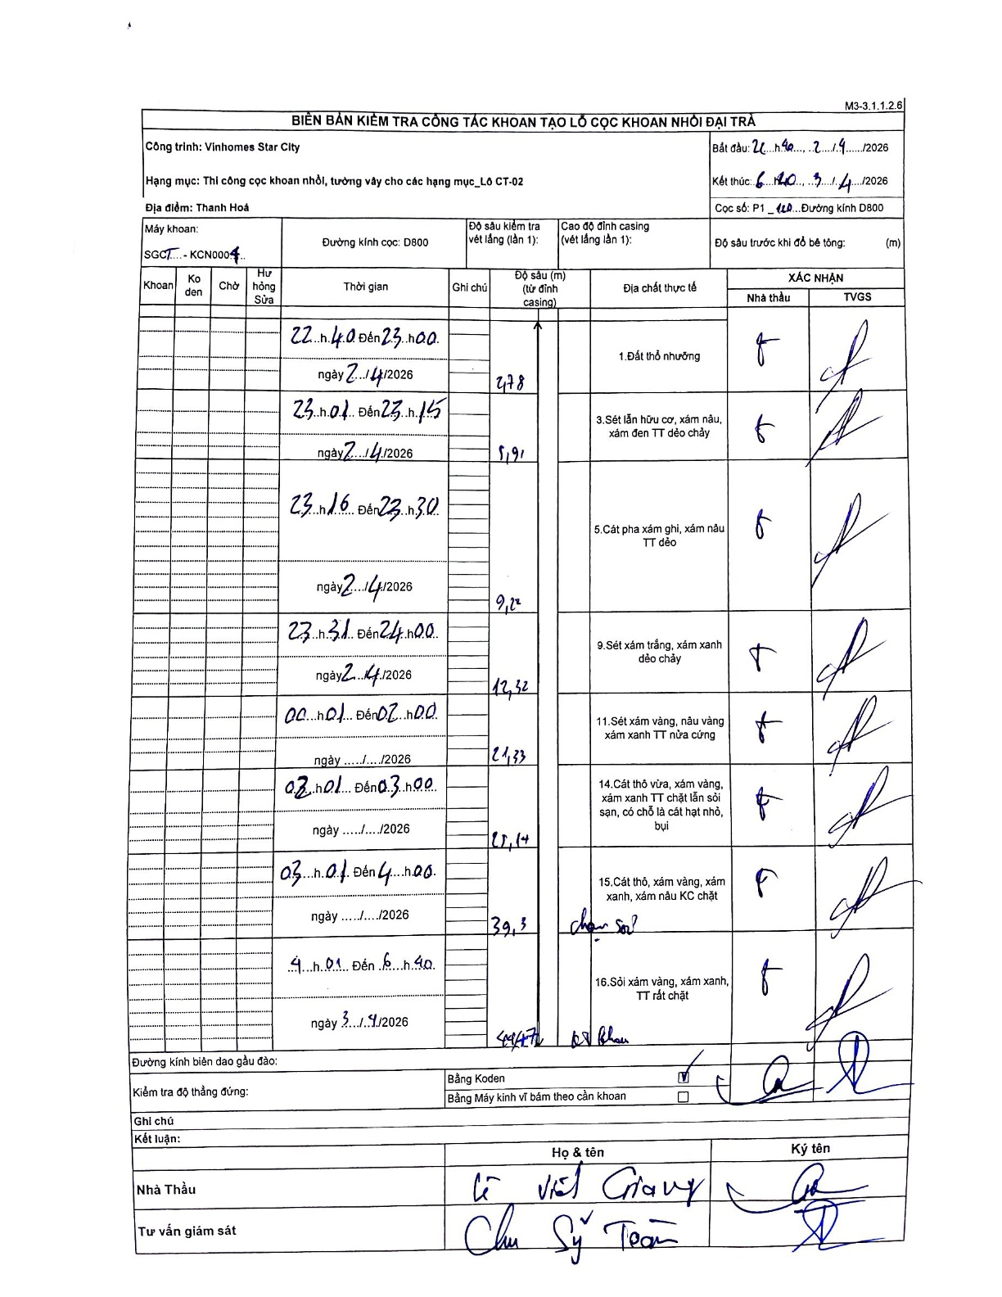
Dự án | Star City Thanh Hóa
Hạng mục | Thi công cọc khoan nhồi, tường vây cho các hạng mục_Lô CT-02
Tên bộ phận | Thanh Hoá
Số hiệu cọc | P1-120
Tên Máy khoan | SGCT-KCN0004
Đường kính | D800
Bắt đầu thi công | 22:40 02/04/2026
Kết thúc thi công | 06:40 03/04/2026

Địa chất TT | Đường kính | Mô tả lớp thiết kế | Từ (h) | Đến (h) | Cao độ từ | Cao độ đến | T.Gian (h) | Dài (m) | V (m/h) | Ghi chú
1.Đất thổ nhưỡng | D800 | Đất thổ nhưỡng | 22:40 02/04/2026 | 23:00 02/04/2026 | 0 | -2.78 | 0.33 | 2.78 | 8.34
2 | D800 | Sét lẫn hữu cơ, xám nâu, xám đen TT dẻo chảy | 23:01 02/04/2026 | 23:15 02/04/2026 | -2.78 | -5.91 | 0.23 | 3.13 | 13.41
3 | D800 | Cát pha xám ghi, xám nâu TT dẻo | 23:16 02/04/2026 | 23:30 02/04/2026 | -5.91 | -9.22 | 0.23 | 3.31 | 14.19
4 | D800 | Sét xám trắng, xám xanh dẻo chảy | 23:31 02/04/2026 | 24:00 02/04/2026 | -9.22 | -12.32 | 0.48 | 3.1 | 6.41
5 | D800 | Sét xám vàng, nâu vàng xám xanh TT nửa cứng | 00:01 03/04/2026 | 02:00 03/04/2026 | -12.32 | 21.33 | 1.98 | 33.65 | 16.97
6 | D800 | Cát thô vừa, xám vàng, xám xanh TT chặt lẫn sỏi sạn, có chỗ là cát hạt nhỏ, bụi | 02:01 03/04/2026 | 03:00 03/04/2026 | -21.33 | -25.14 | 0.98 | 3.81 | 3.87
7 | D800 | Cát thô, xám vàng, xám xanh, xám nâu KC chặt | 03:01 03/04/2026 | 04:00 03/04/2026 | -25.14 | -39.3 | 0.98 | 14.16 | 14.4 | chọn sỏi
8 | D800 | Sỏi xám vàng, xám xanh, TT rất chặt | 04:01 03/04/2026 | 06:40 03/04/2026 | -39.3 | -49.47 | 2.65 | 10.17 | 3.84 | kết thúc

ẢNH BIÊN BẢN GỐC

